상품제안서
욕실방수 흡착시계 810M 부엉이 | 상품코드: F07605

 |  |  |  |  |  |  | 02-412-0044 | www.easy1.co.kr
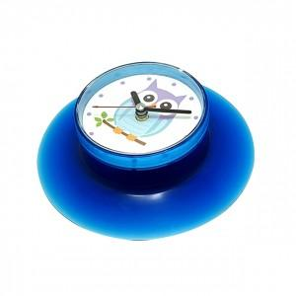 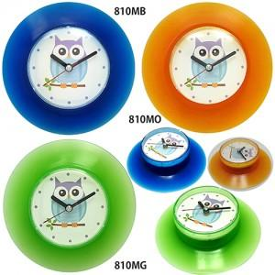 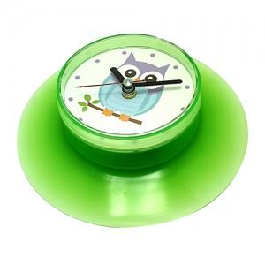

【상세/제작정보】 | .

【인쇄/포장옵션】 | 실크 / 포장지포장

【공급단가】 | 수량 | 200~ | 500~ | 1,000~ | 3,000~ | 5,000~
*VAT별도 | 단가 | 4,200원 | 4,050원 | 3,900원 | 3,750원 | 3,600원

【상품 URL】 | http://www.easy1.co.kr/src/goods_detail.php?gdno=7605

